Sheet1
STT | Màn hình test | Tên chức năng test | Input | Output | status | hình ảnh (nếu có)
1 | QLKhachHang.xaml
1.1 | QLKhachHang.xaml | add khách hàng mới với ID: KH031 | 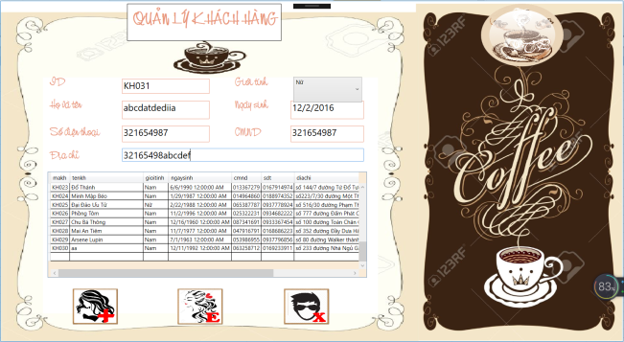 | hệ thống báo mã khách hàng trùng hoặc đã từng có | success | lý do fail cũ: Fail vì chưa tiện dụng, phải có danh sách các khách hàng đã xóa cho nhân viên dễ add ID mới
 |  |  |  |  |  | đã cập nhật lại kết quả

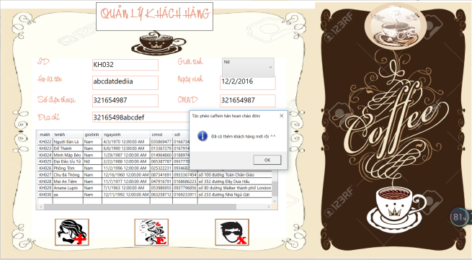
1.2 |  | add khách hàng mới với ID: KH032 |  | thông báo add thành công và khách hàng mới được hiện trên datagrid view đúng thông tin | success

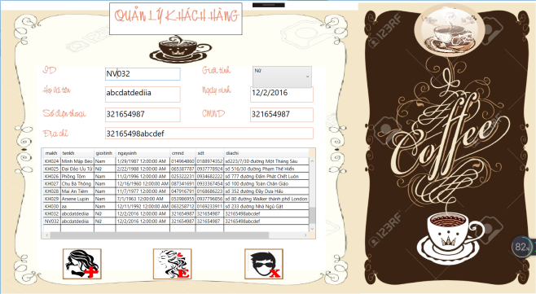
1.3 |  | add khách hàng mới với ID: NV032 |  | thông báo add thành công và khách hàng mới được hiện trên datagrid view đúng thông tin | success | đã cập nhật lại kết quả

1.4 |  | 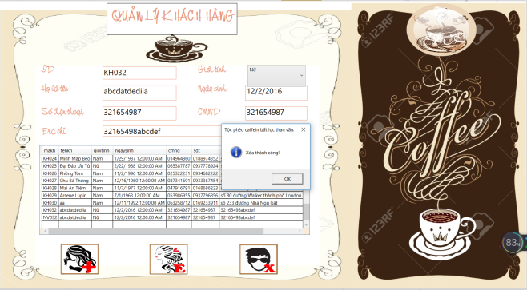 xóa khách hàng với ID: KH032 |  | thông báo xóa thành công và cập nhật lại datagrid | success

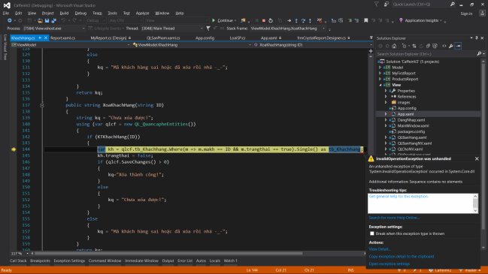
1.5 |  | xóa khách hàng với ID: KH031 | 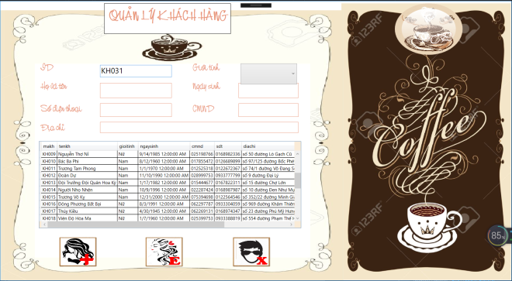 | bung hẳn ra code | success
 |  |  |  | những khách hàng nào đã từng xóa, khi nhập ID để xóa lại thì bị lỗi
 |  |  |  | đáng lý ra phải thông báo là đã xóa, hoặc không tồn tại để xóa

 |  |  |  |  |  | đã cập nhật lại kết quả

1.6 |  | edit khách hàng với ID: KH032 (ID đã bị xóa) | 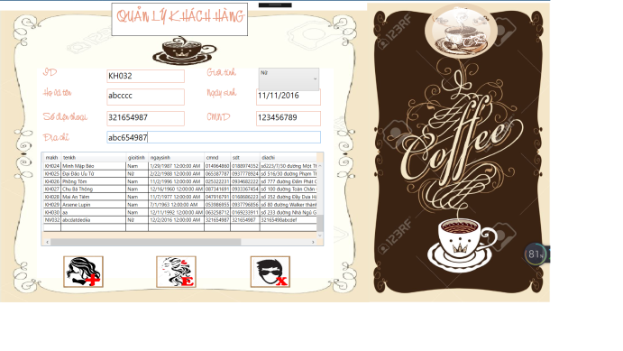 | bung hẳn ra code | 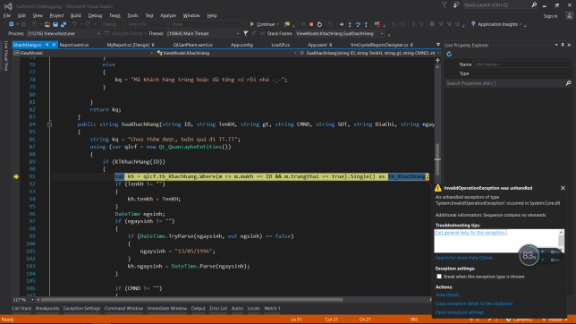 success

 |  |  |  |  |  | đã cập nhật lại kết quả

1.7 |  | edit khách hàng với ID: KH001. Giới tính nữ |  | Thông báo sửa thành công, cập nhật lại datagrid | success
1.8 |  | edit khách hàng với ID: KH001. tên: Lệnh hồ xung sức |  | Thông báo sửa thành công, cập nhật lại datagrid | success
1.9 |  | edit khách hàng với ID: KH001. Sửa lại sđt |  | Thông báo sửa thành công, cập nhật lại datagrid | success
1,10 |  | edit khách hàng với ID: KH001. Sửa lại cmnd |  | Thông báo sửa thành công, cập nhật lại datagrid | success
1,11 |  | edit khách hàng với ID: KH001. Sửa lại địa chỉ |  | Thông báo sửa thành công, cập nhật lại datagrid | success
1,12 |  | edit khách hàng với ID: KH001. sửa lại ngày sinh |  | Thông báo sửa thành công, cập nhật lại datagrid | success
1,13 |  | edit khách hàng với ID: KH001. sửa lại ngày sinh là: 11/10/2018 |  | Thông báo sửa thành công, cập nhật lại datagrid | success | đã cập nhật lại kết quả
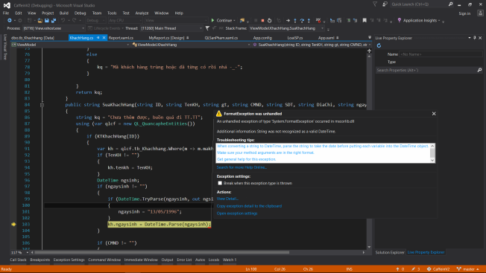
1,14 |  | edit khách hàng với ID: KH001. sửa lại ngày sinh là: 31/1/2018 |  | bung lỗi (đã sửa) | success

 |  |  |  |  |  | đã cập nhật lại kết quả

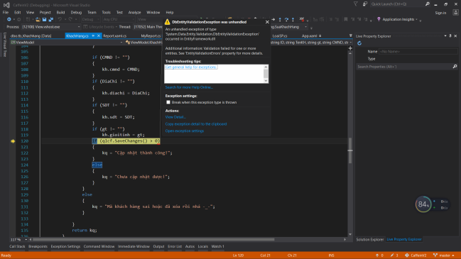
1,15 |  | edit khach hang voi ID: KH001. sua cmnd thiet la nhieu ky tu |  | thông báo sai cmnd | success

1.16 |  | test nút next, forward cho từng phân trang | hiện mess box khi ở trang đầu hoặc trang cuối | không báo lỗi | success
1.17 |  | phục hồi khách hàng đã xóa | phục hồi ID KH: KH032 | Thông báo phục hồi thành công | success
1.18 |  | phục hồi khách hàng chưa xóa | phục hồi ID KH: KH001 | thông báo mã khách hàng đã có | success
1.19 |  | test spam nút phục hồi | nhấn enter liên tục | không báo lỗi | success
1,20 |  | sau khi xóa ID: KH032 | combobox và datagrid đã linh hoạt |  | success
1.21 |  | test nút reset | điền full thông tin khách hàng | reset lại toàn bộ ô thông tin thành rỗng | success
1.22 |  | sửa địa chỉ quá ký tự |  | thông báo chưa thêm được | success
1.23 |  | sửa sđt quá ký tự |  | thông báo nhập sai số điện thoại | success
1.24 |  | sửa họ tên quá ký tự |  | thông báo chưa thêm được | success
2 | QLNhanVien.xaml
2.1 | QLNhanVien.xaml | 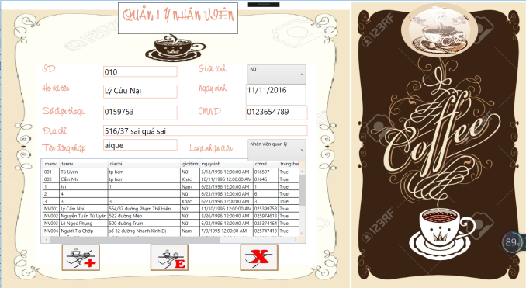 Thêm Nhân viên với ID: 010 |  | Thông báo không thêm được nhân viên do sai mã | success

2.2 |  | Thêm nhân viên với ID: NV011 |  | Thông báo thêm thành công | success
 |  |  |  | Nhưng trong data chưa thêm dữ liệu vào cột tendangnhap
 |  |  |  | Cần ràng buộc thêm điều kiện edit lẫn thêm nhân viên là không được trùng tendangnhap
2.3 |  | Thêm nhân viên với ID: NV011 |  | Thông báo mã nhân viên trùng hoặc từng có | success
2.4 |  | Thêm nhân viên với ID: NV012(đã có nhưng xóa từ trước) |  | Thông báo mã nhân viên trùng hoặc từng có | success
2.5 |  | Sửa nhân viên với ID: NV012(đã có nhưng xóa từ trước) |  | thông báo không có hoặc đã xóa mã nhân viên này | success
2.6 |  | Thêm nhân viên với ID: NV030 | 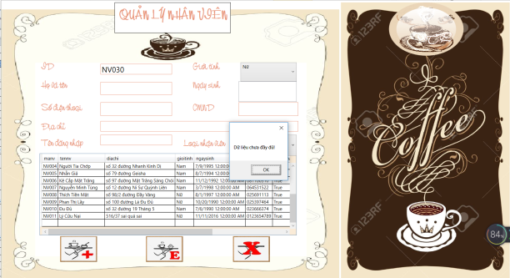 | Thông báo dữ liệu chưa đầy đủ | success

2.7 |  | Thêm nhân viên mới với ID: NV030 |  | Thông báo thêm thành công | success

2.8 |  |  Edit nhân viên mới với ID: NV005 |  | Thông báo sửa thành công và cập nhật lại datagrid | success

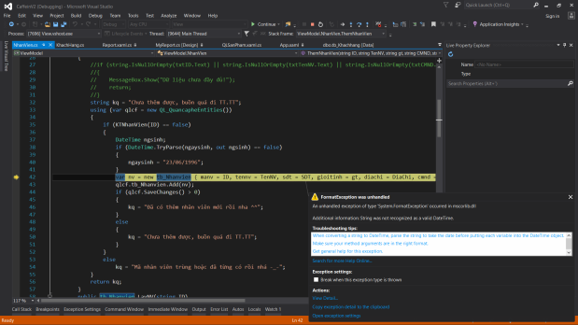
2.9 |  | Xóa nhân viên với ID: NV031 (đã xóa từ trước) |  | Thông báo không có hoặc đã xóa mã | success
2,10 |  | Xóa nhân viên với ID: NV011 |  | Thông báo xóa thành công và cập nhật lại datagrid | success
2,11 |  | 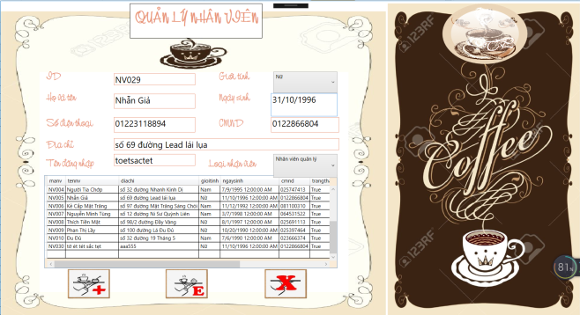 Thêm nhân viên với ID: NV029 và tháng sinh là 31 |  | thông báo nhập sai ngày sinh | success

2,12 |  | Edit nhân viên với ID: NV001 với SĐT quá ký tự cho phép |  | nhập sai số điện thoại | success
2,13 |  | test các nút forward và next |  | hiện thông báo trang đầu, trang cuối | success
2,14 |  | phục hồi NV ID: NV011 |  | thông báo phục hồi thành công | success
 |  | test phân trang |  | load đầy đủ | success
 |  | test nút reset | điền full thông tin nhân viên vào các ô | reset hết | success
2,15 |  | test phục hồi với ID NV: NV011 (chưa xóa) |  | hiện thông báo chưa phục hồi đc | success
2.16 |  | test phục hồi với ID NV: NV011 (xóa rồi) |  | hiện thông báo phục hồi thành công | success
2.17 |  | sửa ID NV011 với tên quá ký tự | điền tên quá ký tự | thông báo không thêm được | success
2.18 |  | sửa ID NV011 với cmnd quá ký tự | điền cmnd quá ký tự | thông báo nhập sai cmnd | success
 |  | sửa ID NV011 với địa chỉ quá ký tự | điền địa chỉ quá ký tự | thông báo không thêm được | success
3 | QLBanHang.xaml
3.1 | QLBanHang.xaml | Check khách hàng với CMND: 069825774 | 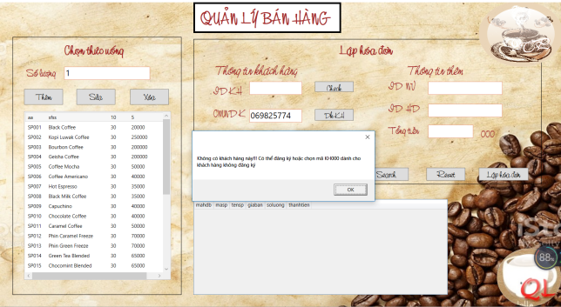 | tìm thành công | success

3.2 |  | Check khách hàng với ID: KH001 | bấm check | tìm thành công | success
3.3 |  | Check khách hàng với ID: KH031 (đã xóa từ trước) | bấm check | không tìm kiếm được | success
3.4 |  | Check khách hàng với ID: NV032 (thêm từ hồi test QLKhachHang.xaml) | bấm check | tìm thành công | success
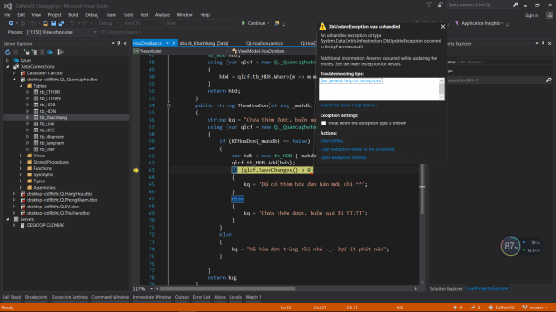
3.5 |  | Lập hóa đơn khách hàng với ID: KH001 | Sau khi check tìm thấy khách hàng thì sửa cmnd. ID NV: NV001. Sau đó bấm lập hóa đơn | khóa text box cmnd | success

3.6 |  | reset | Nhập ID khách hàng với ID: KH001, ID NV: NV001. Bấm reset | Reset lại toàn bộ | success
3.7 |  | lập hóa đơn | Nhập ID khách hàng với ID: KH001, ID NV: NV050. Bấm lập hóa đơn | Lập không thành công do ID NV sai | success
3.8 |  | check | Nhập ID khách hàng với ID: KH050 (chưa có trong data) Bấm check | không tìm kiếm được | success
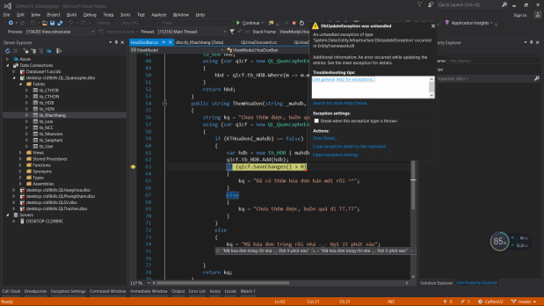
3.9 |  | Lập hóa đơn | Nhập ID KH: KH001. bấm check. Sau đó nhập ID NV: 001. Sửa lại ID KH: KH002 | khóa text box ID KH | success

3,10 |  | Lập hóa đơn | Nhập ID KH: KH001. bấm check. Sau đó nhập ID NV: 001. Sửa lại ID KH: KH050 | Thông báo không tìm được mã khách hàng | success
3.11 |  | Lập hóa đơn | Nhập ID KH: KH001, bấm check. Nhập ID NV: NV001. Bấm lập hóa đơn | lập hóa đơn thành công | success
3.12 |  | Đăng ký khách hàng | Đã làm trong form QLKhachHang.xaml
3.13 |  | Thêm 1 sản phẩm vào hóa đơn | ID KH: KH010, NV001, bấm lập hóa đơn, chọn SP003 số lượng 1 | thêm sản phẩm vào hóa đơn thành công | success
3.14 |  | Thêm 7 sản phẩm vào hóa đơn | ID KH: KH010, NV001, bấm lập hóa đơn, chọn SP001 số lượng 7 | thêm sản phẩm vào hóa đơn thành công | success
3.15 |  | sản phẩm số lượng là 0 |  | thông báo không được thêm số lượng là 0 | success
3.16 |  | Thêm sản phẩm trong hóa đơn hiện tại, nhưng sửa lại mã hóa đơn không có trong dữ liệu |  | thông báo sai mã hóa đơn | success
3.17 |  | lập HD mới, dán ID hóa đơn cũ vào, thêm sản phẩm vào |  | khóa hết text box không cho thay đổi | success
3.18 |  | xóa sản phẩm có trong hóa đơn |  | xóa thành công | success
3.19 |  | sửa với sản phẩm bằng 0 |  | không sửa được do không được để sửa bằng 0 | success
3,20 |  | sửa số lượng một sản phẩm |  | sửa thành công | success
3.21 |  | cập nhật lại sản phẩm còn lại |  | đã cập nhật lại sản phẩm | success
3.22 |  | sửa lại sản phẩm với số lượng sản phẩm như cũ |  | thông báo chưa xóa được | success
3.23 |  | xóa sản phẩm không có trong hóa đơn |  | thông báo không xóa được | success
3.24 |  | sau khi lập hóa đơn thì phải khóa lại không cho chỉnh sửa ID KH, ID NV, Họ tên, cmnd |  | chưa khóa | success
3.25 |  | search hóa đơn đã có |  | search thành công | success
3.26 |  | search hóa đơn chưa có |  | thông báo không có mã hóa đơn | success
3.27 |  | SP001 enter liên tục |  | dữ liệu đã load kịp | success
3.28 |  | SP002 và các SP khác enter liên tục |  | vẫn trừ được bình thường | success
3.29 |  | thêm số lượng là chữ |  | thông báo nhập sai số lượng | success
3,30 |  | sửa số lượng là chữ |  | thông báo nhập sai số lượng | success
3.31 |  | thêm số lượng bằng nhiều kí tự số |  | thông báo nhập sai số lượng | success
3.32 |  | sửa số lượng bằng nhiều kí tự số |  | thông báo nhập sai số lượng | success
3.33 |  | thêm số lượng vừa số vừa chữ |  | thông báo nhập sai số lượng | success
3.34 |  | sửa số lượng vừa số vừa chữ |  | thông báo nhập sai số lượng | success
3.35 |  | để trống ô số lượng | bấm nút thêm | Thông báo dữ liệu chưa đầy đủ | success
3.36 |  | để trống ô số lượng | bấm nút sửa | Thông báo dữ liệu chưa đầy đủ | success
3.37 |  | điền ID KH nhưng không check ID khách hàng | vẫn bấm lập hóa đơn | vẫn lập được hóa đơn | Fail
4 | QLHoaDon.xaml
4.1 | QLHoaDon.xaml | tìm kiếm hóa đơn nhập | chỉ bấm tìm kiếm không nhập dữ liệu | thông báo chưa đầy đủ | success
4.2 |  | tìm kiếm hóa đơn bán | chỉ bấm tìm kiếm không nhập dữ liệu | thông báo chưa đầy đủ | success
4.3 |  | tìm kiếm hóa đơn bán | Nhập ID: 0806180458 | thông báo đã tìm thấy nhưng datagrid bị rỗng | success | .
4.4 |  | tìm kiếm hóa đơn nhập | Nhập ID: 003 | thông báo đã tìm thấy nhưng datagrid bị rỗng | success | .
4.5 |  | tìm kiếm sai hóa đơn bán | Nhập ID: 321654 | thông báo sai mã hoặc chưa lập hóa đơn | success
4.6 |  | tìm kiếm sai hóa đơn nhập | Nhập ID: 654987 | thông báo sai mã hoặc chưa lập hóa đơn | success
4.7 |  | nhập ký tự chữ vào hóa đơn bán | Nhập ID: asdf | thông báo sai mã hoặc chưa lập hóa đơn | success
4.8 |  | nhập ký tự chữ vào hóa đơn nhập | Nhập ID: asdf | thông báo sai mã hoặc chưa lập hóa đơn | success
4.9 |  | Nhập vừa chữ vừa số cho hóa đơn bán |  | thông báo sai mã hoặc chưa lập hóa đơn | success
4,10 |  | Nhập vừa chữ vừa số cho hóa đơn nhập |  | thông báo sai mã hoặc chưa lập hóa đơn | success
4.11 |  | Nhập ID đúng nhưng sau dãy ID có chèn thêm chữ |  | thông báo sai mã hoặc chưa lập hóa đơn | success
5 | QLThongTinKhachHang.xaml
5.1 | QLThongTinKhachHang.xaml | đổi password |  |  | success
5.2 |  | danh sách hóa đơn mua hàng |  | hiện đủ hóa đơn | success

6 | QLBanHang.xaml | test trong trạng thái đăng nhập bằng ID NV: NV012
6.1 | QLBanHang.xaml | add sản phẩm mới vào hóa đơn |  | không trừ tồn kho | Fail
6.2 |  | nút reset |  | Reset toàn bộ, RESET LUÔN ID NHÂN VIÊN | Fail

